AI홈페이지
카페24 | 기존홈 | 수정사항
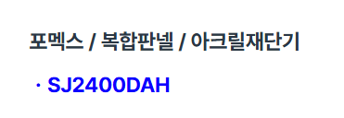 | 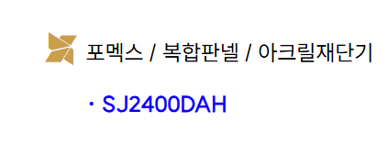 | 전체 제품명에서 빠져있음
 |  | 전체에 해당 MODEL 박스의 중간에 위치 모델명도 박스의 중간에 위치
 | 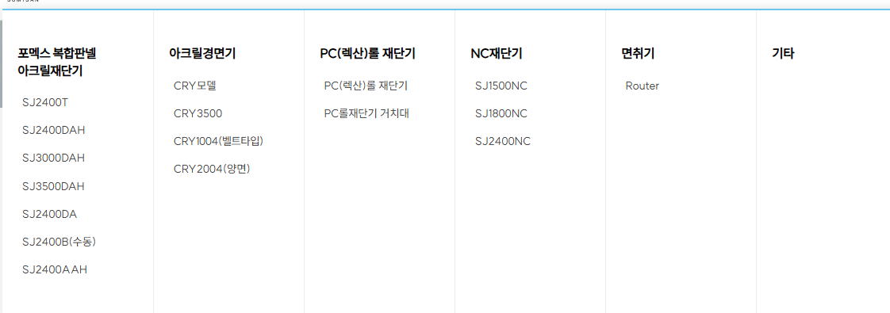 | 타이틀을 클릭시 보이는 화면이 다름
 |  | 설치사례 아크릴ㅣ목재합판 등 기존 홈페이지 참조 해서 타이틀 넣기 예:아크릴 클릭시 아크릴만 보이게
회사소개가 2개 보임 |  | 회사소개: 2개로 되어있음.2개중 오른쪽것 남기기
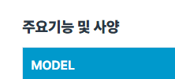 |  | 전제제품에 해당 주요기능 앞에 아이콘이 빠져있음
 |  | 홈페이지 하단 하단에 화면 로고 글씨컬러다름
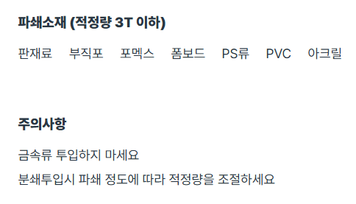 | 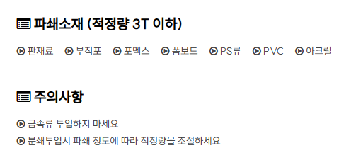 | 기타=>와이드파쇄기:아이콘 빠짐
 | 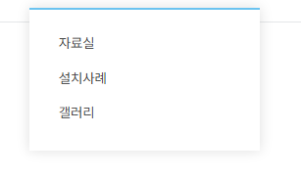 | 고직지원: 제품문의는 기타와 고객지원 사이로 빼놓기 Q&A는 삭제

